芦屋市
芦屋市全世帯数 |  |  | 45,447 | エリア網羅率⇒ |  | 81.9%
区番号 | 町名 | ﾖﾐｶﾞﾅ | 配布ランク | 一戸建数(a)※配布可能数 | 集合住宅数(b) ※配布可能数 | 配布可能 世帯数 a+b | 事業所数 (左記に含みません)
 | 芦屋市全域合計 |  |  | 13,433 | 23,807 | 37,240 | 3,149 | ※事業所のみの配布はお受けしておりませんが、通常配布にオプションとして加算して配布することが可能です。
100 | 六麓荘町 | ﾛｸﾛｸｿｳﾁｮｳ | B | 261 | 0 | 261 | - |  |  |  |  | ■芦屋市 料金設定(価格はすべて税別)■
101 | 三条町 | ｻﾝｼﾞｮｳﾁｮｳ | B | 448 | 408 | 856 | 47 |  | A地区合計配布数 |  | 項目 | 配布ランク
102 | 山芦屋町・城山 | ﾔﾏｱｼﾔﾁｮｳ | B | 373 | 138 | 511 | 29 |  | 20,965 |  |  | A | B | C
103 | 西山町 | ﾆｼﾔﾏﾁｮｳ | B | 253 | 328 | 581 | 40 |  | A地区価格：5円/1枚(税別) |  | A4サイズ以下 | 5円/1枚 | 10円/1枚 | 65円/1枚 | ※配布期間は14営業日～28営業日(枚数による)
104 | 山手町 | ﾔﾏﾃﾁｮｳ | B | 366 | 363 | 729 | 47 |  | A地区全域配布料↓ |  | 戸建てのみ配布 | 規定価格に＋4円 |  |  | ※配布期間は上記期間に＋7営業日
105 | 東芦屋町 | ﾋｶﾞｼｱｼﾔﾁｮｳ | B | 341 | 603 | 944 | 71 |  | 104,825 | 円 | B4/A3 | 上記価格に＋3円 |  |  | ※折り加工済の場合は上記価格＋1.5円
106 | 朝日ケ丘町 | ｱｻﾋｶﾞｵｶﾁｮｳ | B | 635 | 2,218 | 2,853 | 77 |  | B地区合計配布数 |  | その他の変形サイズ | 応相談
107 | 東山町 | ﾋｶﾞｼﾔﾏﾁｮｳ | B | 393 | 675 | 1,068 | 89 |  | 15,668 |  | ■その他のオプション■
108 | 岩園町 | ｲﾜｿﾞﾉﾁｮｳ | B | 941 | 309 | 1,250 | 83 |  | B地区価格：10円/1枚(税別) |  | チラシ印刷 | A4以下：2.5円～/1枚 |  | ※片面/両面、ﾓﾉｸﾛ/ｶﾗｰにより変動
109 | 三条南町 | ｻﾝｼﾞｮｳﾐﾅﾐﾁｮｳ | A | 220 | 156 | 376 | 54 |  | B地区全域配布料↓ |  |  | B4以上：3.5円～/1枚
110 | 西芦屋町 | ﾆｼｱｼﾔﾁｮｳ | A | 135 | 132 | 267 | 30 |  | 156,680 | 円 | チラシデザイン | 1原稿9,800円～
111 | 月若町 | ﾂｷﾜｶﾁｮｳ | A | 127 | 184 | 311 | 71 |  | C地区合計配布数 |  | 配布難物件の特別配布 | 応相談
112 | 松ノ内町 | ﾏﾂﾉｳﾁﾁｮｳ | A | 190 | 316 | 506 | 137 |  | 607
113 | 船戸町 | ﾌﾅﾄﾞﾁｮｳ | A | 107 | 298 | 405 | 133 |  | C地区価格：65円/1枚(税別)
114 | 大原町 | ｵｵﾊﾗﾁｮｳ | A | 362 | 505 | 867 | 291 |  | C地区全域配布料↓
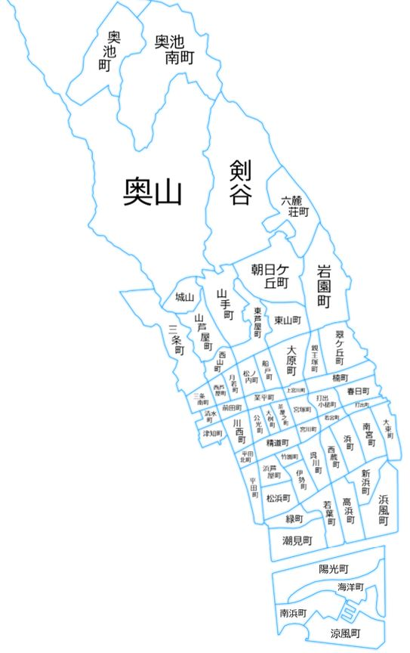
106
104
102
108
107
105
103
101
115
113
109
121
117
129
128
126
124
122
130
144
142
141
140
139
135
150
147
146
151
152
153
154
116
114
110
120
119
118
125
123
134
138
137
149
148
145
111
127
143
133
132
131
136
112
100
181
182
115 | 親王塚町 | ｼﾝﾉｳﾂﾞｶﾁｮｳ | A | 249 | 395 | 644 | 125 |  | 39,455 | 円
116 | 翠ケ丘町 | ﾐﾄﾞﾘｶﾞｵｶﾁｮｳ | A | 473 | 1,226 | 1,699 | 81
117 | 清水町 | ｼﾐｽﾞﾁｮｳ | A | 110 | 199 | 309 | 35 |  | 芦屋市全域配布料↓(税別)
118 | 前田町 | ﾏｴﾀﾞﾁｮｳ | A | 137 | 94 | 231 | 53 |  | 300,960 | 円
119 | 業平町 | ﾅﾘﾋﾗﾁｮｳ | A | 86 | 453 | 539 | 86
120 | 上宮川町 | ｶﾐﾐﾔｶﾞﾜﾁｮｳ | A | 3 | 311 | 314 | 81
121 | 楠町 | ｸｽﾉｷﾁｮｳ | A | 177 | 814 | 991 | 102
122 | 津知町 | ﾂﾁﾁｮｳ | A | 205 | 269 | 474 | 46
123 | 川西町 | ｶﾜﾆｼﾁｮｳ | A | 193 | 106 | 299 | 111
124 | 公光町 | ｷﾝﾐﾂﾁｮｳ | A | 105 | 171 | 276 | 69
125 | 大桝町 | ｵｵﾏｽﾁｮｳ | A | 85 | 265 | 350 | 44
126 | 茶屋之町 | ﾁｬﾔﾉﾁｮｳ | A | 157 | 311 | 468 | 78
127 | 宮塚町 | ﾐﾔﾂﾞｶﾁｮｳ | A | 211 | 335 | 546 | 97
128 | 打出小槌町 | ｳﾁﾃﾞｺﾂﾞﾁﾁｮｳ | A | 164 | 539 | 703 | 79
129 | 春日町 | ｶｽｶﾞﾁｮｳ | A | 195 | 675 | 870 | 72
130 | 平田北町 | ﾋﾗﾀｷﾀﾁｮｳ | A | 58 | 187 | 245 | 38
131 | 精道町 | ｾｲﾄﾞｳﾁｮｳ | A | 154 | 211 | 365 | 77
132 | 宮川町 | ﾐﾔｶﾞﾜﾁｮｳ | A | 169 | 99 | 268 | 46
133 | 若宮町 | ﾜｶﾐﾔﾁｮｳ | A | 118 | 111 | 229 | 44
134 | 打出町 | ｳﾁﾃﾞﾁｮｳ | A | 108 | 113 | 221 | 32
135 | 平田町 | ﾋﾗﾀﾁｮｳ | A | 140 | 204 | 344 | 18
136 | 浜芦屋町 | ﾊﾏｱｼﾔﾁｮｳ | A | 201 | 187 | 388 | 34
137 | 松浜町 | ﾏﾂﾊﾏﾁｮｳ | A | 261 | 457 | 718 | 23
138 | 竹園町 | ﾀｹｿﾞﾉﾁｮｳ | A | 219 | 153 | 372 | 21
139 | 伊勢町 | ｲｾﾁｮｳ | A | 289 | 383 | 672 | 26
140 | 呉川町 | ｸﾚｶﾜﾁｮｳ | A | 314 | 688 | 1,002 | 44
141 | 西蔵町 | ﾆｼｸﾗﾁｮｳ | A | 299 | 567 | 866 | 34
142 | 浜町 | ﾊﾏﾁｮｳ | A | 312 | 724 | 1,036 | 68
143 | 南宮町 | ﾅﾝｸﾞｳﾁｮｳ | A | 286 | 1,063 | 1,349 | 53
144 | 大東町 | ﾀﾞｲﾄｳﾁｮｳ | A | 236 | 1,209 | 1,445 | 36 |  | 8,075
145 | 緑町 | ﾐﾄﾞﾘﾏﾁ | B | 141 | 487 | 628 | 12
146 | 潮見町 | ｼｵﾐﾁｮｳ | B | 361 | 125 | 486 | 23
147 | 若葉町 | ﾜｶﾊﾞﾁｮｳ | B | 0 | 1,054 | 1,054 | 28
148 | 高浜町 | ﾀｶﾊﾏﾁｮｳ | B | 126 | 1,455 | 1,581 | 30
149 | 新浜町 | ﾆｲﾊﾏﾁｮｳ | B | 67 | 527 | 594 | 16
150 | 浜風町 | ﾊﾏｶｾﾞﾁｮｳ | B | 414 | 61 | 475 | 27
151 | 陽光町 | ﾖｳｺｳﾁｮｳ | B | 0 | 717 | 717 | 30
152 | 海洋町 | ｶｲﾖｳﾁｮｳ | B | 186 | 0 | 186 | 16
153 | 南浜町 | ﾐﾅﾐﾊﾏﾁｮｳ | B | 338 | 3 | 341 | 6
154 | 涼風町 | ｽｽﾞｶｾﾞﾁｮｳ | B | 338 | 215 | 553 | 9
181 | 奥池南町 | ｵｸｲｹﾐﾅﾐﾏﾁ | C | 379 | 0 | 379 | -
182 | 奥池町 | ｵｸｲｹﾁｮｳ | C | 217 | 11 | 228 | -

 |  |  |  |  |  |  |  |  | 4020

